상품제안서
씽크웨이 TONE SM9 LIVE USB 콘덴서 마이크 KIT 블랙 | 상품코드: F22449

 |  |  |  |  |  |  | 02-412-0044 | www.easy1.co.kr
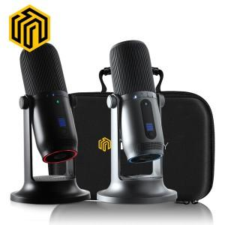

【상세/제작정보】 | 스티커는 500장 단위입니다. 풀컬러로 제작 가능하며 90*55mm이내 사이즈여야 합니다. 1박스에 10개입 입니다.

【인쇄/포장옵션】 | 스티커 / 시판박스

【공급단가】 | 수량 | 10~ | 50~ | 100~ | 300~ | 500~
*VAT별도 | 단가 | 98,550원 | 94,900원 | 91,250원 | 87,600원 | 85,410원

【상품 URL】 | https://easy1.co.kr:443/src/goods_detail.php?gdno=22449

